Foglio1
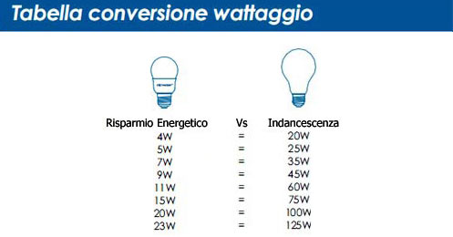
Tabella di confronto
dei consumi di lampada fluorescente e ad
incandescenza per generare la stessa quantità di
luce.
Luminosità (lumen) | Consumo della lampada | Consumo della lampada ad
 | fluorescente | incandescenza
250 lumen | 4 watt | 20 watt
330 lumen | 5 watt | 25 watt
460 lumen | 7 watt | 35 watt
600 lumen | 9 watt | 45 watt
730 lumen | 11 watt | 55 watt
860 lumen | 13 watt | 60 watt
1.000 lumen | 15 watt | 75 watt
1.300 lumen | 20 watt | 100 watt
1.600 lumen | 24 watt | 120 watt
1.660 lumen | 25 watt | 125 watt
1.850 lumen | 28 watt | 140 watt
2.000 lumen | 30 watt | 150 watt
2.130 lumen | 32 watt | 160 watt

